MM용 시트
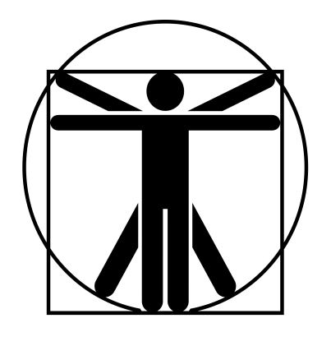
4
0
4
0
4
4
4
4
4
4
2/7/40
 |  |  |  |  |  |  |  |  |  |  |  |  |  | 계산용 빈공간
고블린 분대장 |  |  | 6 |  | 7 |  |  | 10 | 12 |  | 12 | 특이사항 |  | 2/7/40
 | 12 | 12 |  | 12 |  | 12 |  |  |  |  |  | *던전 판타지 135p 참고
 | 10 | 13 |  | 13 |  | 12
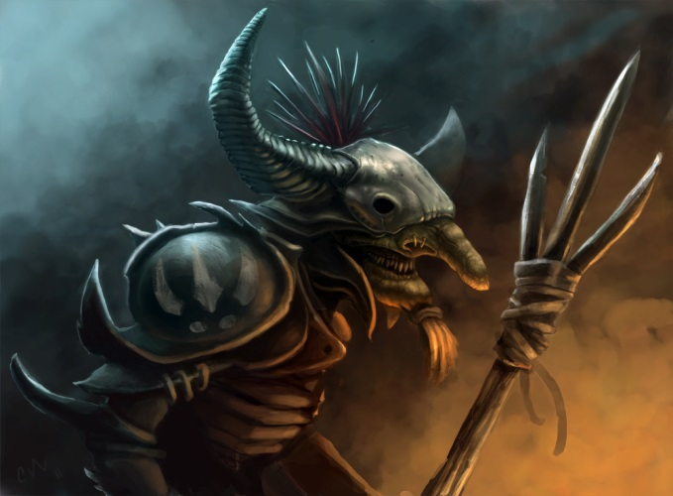

 |  |  |  |  |  |  | ATK |  |  |  |  |  | 1d
 |  |  |  |  |  |  | 대검 휘두르기 |  |  | (15)/R:1/2d+1 베기/P:0
 |  |  |  |  |  |  | 대검 찌르기 |  |  | (15)/R:1/1d+1 꿰기/P:0 |  |  | 2d
 |  |  |  |  |  |  | 장창 찌르기 |  |  | (15)/R:2,3*/1d+2 꿰기/P:0U
 |  |  |  |  |  |  | 투창 던지기 |  |  | (14)/R:(18/30)/1d+1 꿰기/정3/장1 |  |  | -4
 |  |  |  |  |  |  | 방패 휘두르기 |  |  | (14)/R:1/1d 때리기/P:X
특성 : 빠른 치유, 저항력 강함(생물학적 유해 요소, +3), 적외선 시각, 청각 예민 2단계, 타격 ST 2단계, 워로드 1단계, 전투 숙달 1단계, 골목대장(12), 살의(12) |  |  |  |  |  |  | 섬광탄 던지기 |  |  | (14)/R:49/눈 멀기 HT-5
 |  |  |  |  |  |  | 단도 찌르기 |  |  | (14)/R:C/1d-1 꿰기/P:-1
 |  |  |  |  |  |  | 주먹 휘두르기 |  |  | (14)/R:C/1d 때리기/P:0
 |  |  |  |  |  |  | 격려* |  |  | (13)/정신,자제 +1(+2, 1턴 지속)/ 행동없음 1
기능 : 창/대검(15), 방패(14), 격투(14), 단도(14), 빨리뽑기(투창)(14), 투척 무기(창)(14), 던지기(14), 리더십(13), 은밀행동(14), 관찰(14), 전술(13), 날붙이!(12), 육신 방어(13), 정신 방어(14)
 |  |  |  |  |  |  | 조언* |  |  | (13)/공방 +1(+2/-1/-2, 1턴 지속)/ 행동없음 1
 |  |  |  |  |  |  |  |  |  |  |  |  | 0

